USD
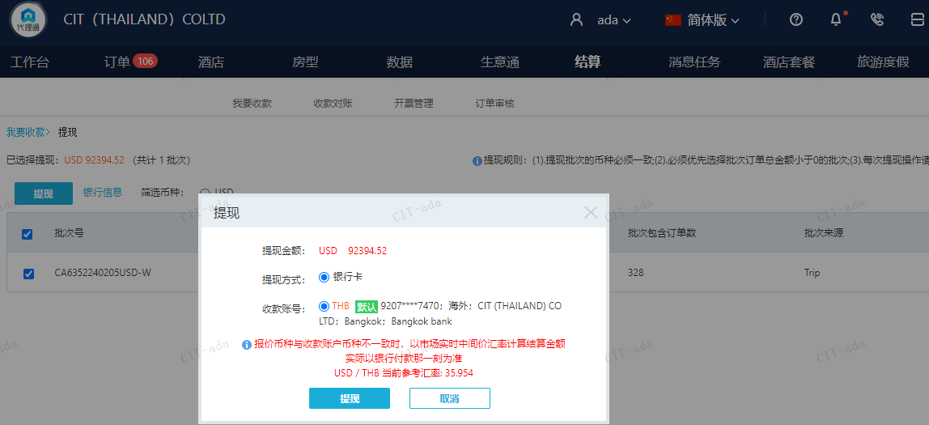
订单号 | 入住日期 | 离店日期 | 应收 |  |  |  | ，
999228565723071 | 2024-01-28 | 2024-01-30 | 16.82 | 16.70 | 4295858 | 0.12 | ，4295858 | 直采
999229456623670 | 2024-01-30 | 2024-01-31 | 14.1 | 14.04 | 4530490 | 0.06 | ，4530490 | 直采
999229550068810 | 2024-01-29 | 2024-02-02 | 373.19 | 490.38 | 4565352 | -117.19 | ，4565352 | 直采 | 4565352 出账不变，入账改3,515.03RMB, 补款单29554229790 | 本期扣款840元
999229703249513 | 2024-02-02 | 2024-02-04 | 240.67 | 239.91 | 4595052 | 0.76 | ，4595052 | 直采
999229692211134 | 2024-01-30 | 2024-01-31 | 148.88 | 185.06 | 4591825 | -36.18 | ，4591825 | 直采 | 4591825 入账改1193RMB, 另生成工单收款RMB137.02, 补款单999229841350015 | 财务改错账 | 本期扣款260元

 |  |  | 92394.52

A240221094858481 |  | 1122.9 | 40372.75
A240221094957481 |  | 91075 | 3274510.55
A240221095124481 |  | 196.62 | 7069.27
USD / THB 当前参考汇率: 35.954 |  | 92394.52 | 3321952.57
总计： 92394.52 USD/ 3321952.57 THB

CNY
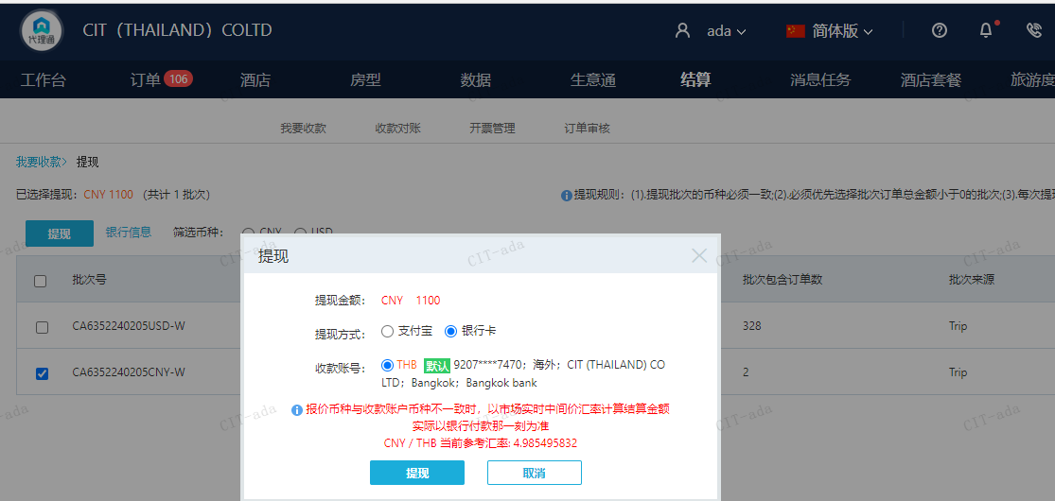
订单号 | 入住日期 | 离店日期 | 应收 |  |  |  | ，
999229554229856 | 2024-01-29 | 2024-02-02 | 840 | #N/A | 4565352 | #N/A | ，4565352 | 直采 | 4565352 出账不变，入账改3,515.03RMB, 补款单29554229790 | 117.18 | 本期收回840元 | A240221094957481
999229841350015 | 2024-01-30 | 2024-01-31 | 260 | #N/A | 4591825 | #N/A | ，4591825 | 直采 | 4591825 入账改1193RMB, 另生成工单收款RMB137.02, 补款单999229841350015 |  | 本期收回260元 | A240221094957481

 |  |  | 1100

A240311102556481 |  | 840 | 4187.82
A240311102653481 |  | 260 | 1296.23
CNY / THB 当前参考汇率: 4.985495832 |  | 1100 | 5484.05
总计： 1100 CNY/ 5484.05 THB

